상품제안서
송월 크리스마스 디퓨저 3조 세트 (오너먼트 2매 +코코도르 120ml 1개) | 상품코드: F29970

 |  |  |  |  |  |  | 02-412-0044 | www.easy1.co.kr
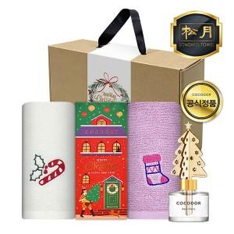

【상세/제작정보】 | ※자수, 나염 인쇄(옵션별 비용 상이) : 별도 문의 입수량: 14

【인쇄/포장옵션】 | 자수 / 고급 크라프트 박스

【공급단가】 | 수량 | 50~ | 100~ | 500~ | 1,000~ | 2,000~
*VAT별도 | 단가 | 14,160원 | 13,920원 | 13,570원 | 13,330원 | 12,980원

【상품 URL】 | https://dev.easy1.co.kr:443/src/goods_detail.php?gdno=29970

